상품제안서
카카오프렌즈 피규어 무선 키보드 마우스 세트 춘식이 라이언 | 상품코드: F24069

 |  |  |  |  |  |  | 02-412-0044 | www.easy1.co.kr
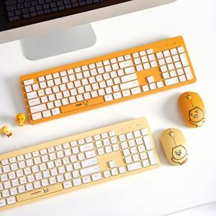

【상세/제작정보】 | 데스크에 포인트가 되어줄 피큐어 키보드 마우스세트

【인쇄/포장옵션】 | / 포장불가능

【공급단가】 | 수량 | 20~ | 50~ | 100~ | 300~ | 500~
*VAT별도 | 단가 | 45,000원 | 44,280원 | 43,200원 | 42,120원 | 41,400원

【상품 URL】 | http://www.easy1.co.kr/src/goods_detail.php?gdno=24069

